상품제안서
하드커버 절취노트 세트(스프링형/팝업플래그) | 상품코드: F12745

 |  |  |  |  |  |  | 02-412-0044 | www.easy1.co.kr
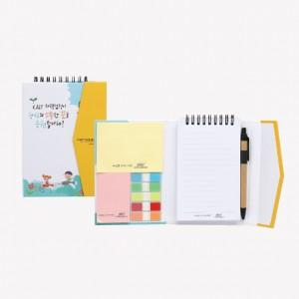

【상세/제작정보】 | ,

【인쇄/포장옵션】 | 풀칼라 / OPP(비닐)

【공급단가】 | 수량 | 500~ | 1,000~ | 2,000~ | 3,000~ | 5,000~
*VAT별도 | 단가 | 3,240원 | 3,120원 | 3,000원 | 2,880원 | 2,810원

【상품 URL】 | https://dev.easy1.co.kr:443/src/goods_detail.php?gdno=12745

